Demande
 |  |  |  |  | 

 | Choisissez votre taux de Financement

 | Demande de Financement subventionné
 | (Merci de renvoyer ce formulaire signé par fax en même temps que votre demande de Financement)
 | Partenaire |  |  |  | Client

 | Nom de l'entreprise | Modèle SA |  |  | Nom

 | Adresse 1 | Rue Modèle 25 |  |  | Prénom

 | N° postal | 9242 |  |  | Ville

 | Ville | Modèleville

 | Nom du vendeur | Jean Modèle |  |  | Date

 | Véhicule

 | Prix net | CHF 50,000.00 |  |  | Marque / Type

 |  |  | 1 |  | Modèle

 | Financement

 | Durée (6 à 72 mois) | 72 | 72 |  | Assurance mensualités
 | bis 72 Monate möglich
 | Acompte | CHF 0.00

 | Montant de financement | CHF 50,000.00 | 500
 | (montant minimal CHF 500)

 | Taux

 | Taux de référence | 9.95% |  | Commission de référence

 | Taux souhaité | 6.00% |  | Commission souhaité
 | (minimum 0.10%) |  |  | (Pas plus élevé que la commission de référence)

 | Financement subventionné

 | Taux de Financement pour le client: | 72 mois à | CHF 874.15

 | La réduction de rémunération | CHF 6,114.95

 | La réduction de rémunération sera déduit du montant du crédit.
 |  |  |  |  |  | (signature Modèle SA)

 |  |  |  |  |  |  | v 04.2023

Mode d'emploi


Choisissez le taux de Financement.

Un taux spécial pour une promotion? Besoin d'accélérer les ventes?
Vous pouvez utiliser l'outil de Financementsubventionné et déterminer vous-même le taux que vous proposez à vos clients.

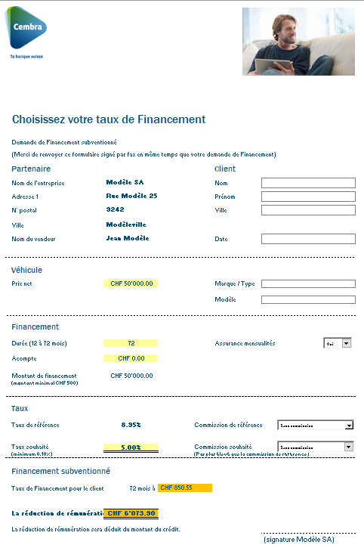
1.

Remplir la demande de Financement subventionné, l'imprimer (+ 1 copie pour vos dossiers!), la signer et nous la faxer en même temps que la demande de Financement.

Inscrire: preneur de Financement,
no de contrat de Financement, date du contrat de Financement et date

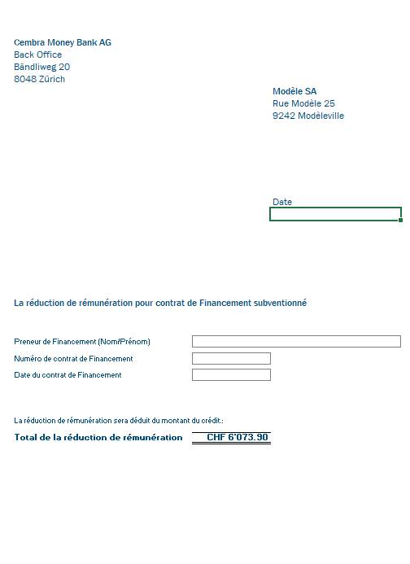

2.
Dans l'outil Excel, cliquez sur "Facture", complétez les champs encadrés, imprimez la quittance et envoyez-la avec les documents du contrat à Cembra Money Bank SA.
Un exemplaire est destiné à vos dossiers.

3.
La réduction de rémunération sera déduit du montant du crédit.

 | v 04.2023

